Лист1
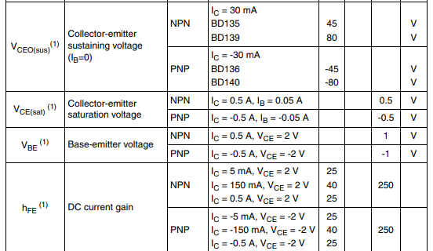
param | Value | CI | BD139 | param
Uживл | 12.0 | V | 80.0 | Vceo
Uбе | 5.0 | V | 5.0 | Vebo |  |  | (даташит або експериментально знайти Uбе, коли Uке спадає до 0,3V)
Iб(нас) | 0.013652 | А |  | А |  |  | (В даташиті для Uке = 0.3 V зі статичної х-ки (або 0 V, відмінності будуть незначні) або дослідити експериментально)
Uбе(нас) | 0.72 | V | 0.5 | Vbe | (перехід в режим насичення) ????
Uке | 0.30 | V | 0.5 | Vce(sat) | (при більшій Uбе(нас) тримається (напевно) )
 |  | 25 | 250 | hFE | коеф підсилення Бета, для активного режиму

Эмність | 2.50 | Ah | - | Ah | (даташит аккума)
Iзаряду | 1.25 | A | 1.50 | Ic | (згідно даташиту аккума для ресурса роботи)
Rк | 9.36 | Om |  | Om | (залежить від Iзаряду)

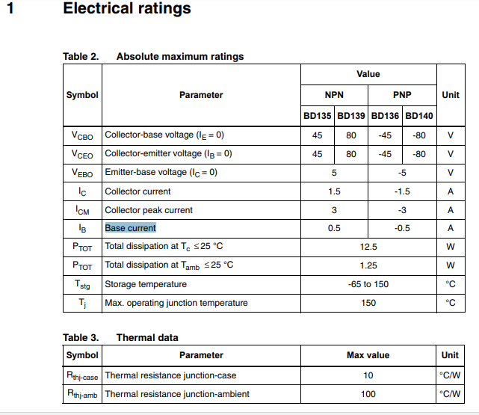
Rб | 313.51 | Om |  | Om | (залежить від Uбе)
Iб(нас) | 4280 |  |  | ???

 | I*U |  |  | I^2 * Rk | U^2/ Rk
Pk | 14.625 |  |  | 14.625 | 14.625 | W

задаємо
даташит
отримуємо

Скріни
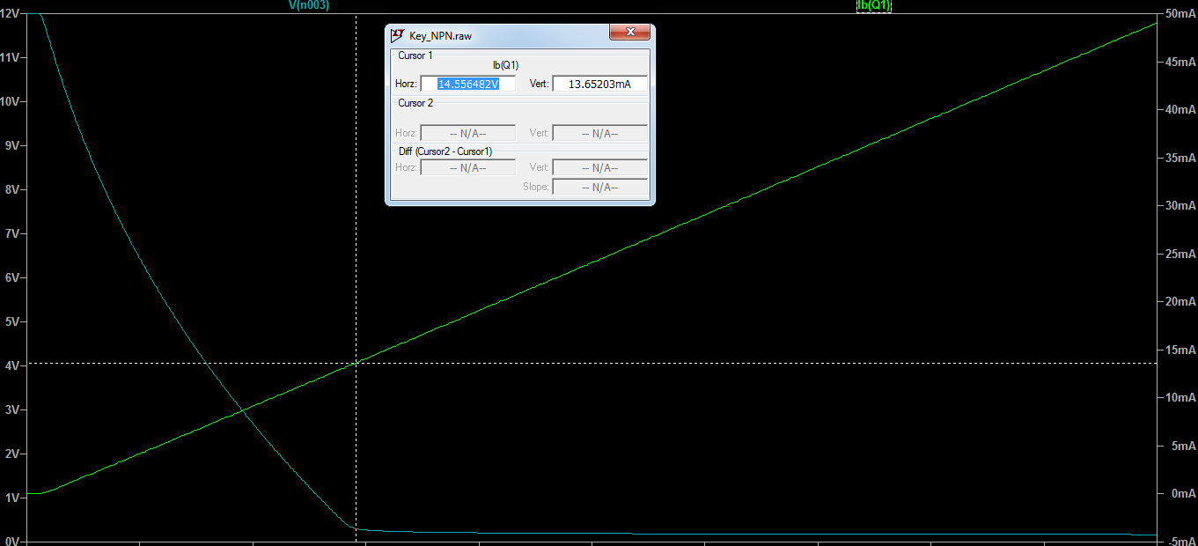

Iб(нас) | 0.013652

